Sheet2 (2)
شركة اصول التميز للتجارة
سجل رقم : ‏2511009820‏
مراوح
MT & TM
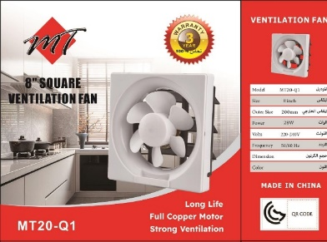
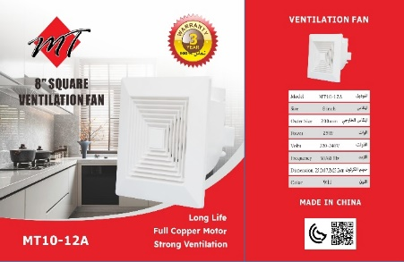
 |  |  | ●10
SIZE : ●15 ●20 ●25 ●30
VOLTS : 220-240 V
body : white

الكود | الصنف | السعر
MT10-12A-3Y-MT | مروحه شفط سقف مقاس 20 ضمان 3سنوات MT | 34
MT10-25A-3Y-MT | مروحه شفط سقف مقاس 25 ضمان 3سنوات MT | 41
BPT-30A-MT | مروحه شفط سقف مقاس 30 MT | 55
TM12-14-3 | مروحة شفط سقف مقاس 20 ضمان 5سنوات التميز | 55
TM12-24-3 | مروحه شفط سقف مقاس 25 ضمان 5سنوات التميز | 65
TM15-23-3 | مروحه شفط سقف مقاس 30 ضمان 5سنوات التميز | 85
APB15-H-MT | مروحه شفط جدار رقم 15 MT | 32
APB20-H-MT | مروحه شفط جدار رقم 20 MT | 35
APB25-H-MT | مروحه شفط جدار رقم 25 MT | 38
APB30-H-MT | مروحه شفط جدار رقم 30 MT | 55
HOOZ | هوز مروحه شفط 4بوصه | 5.75
LOUVERP/PLASTIC4IN | غطاء هوز مروحه شفط ديكور 4بوصه | 6.5

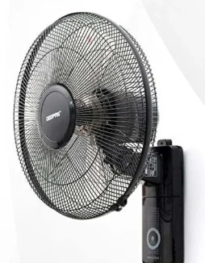
مراوح
MT
VOLTS : 220-240 V
body : black
Remote control

الكود | الصنف | السعر
FS/40/JWF/18A/S/MT | مروحه هواء عامود مع ريموت MT | 130
FW/40/JWF/18A/MT | مروحه هواء جدار مع ريموت MT | 80

شركة اصول التميز للتجارة
سجل رقم : ‏2511009820‏
لمبات BULB
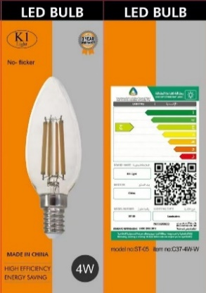
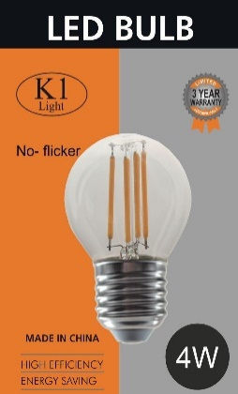
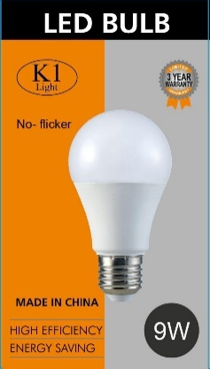
K1

watt : ●7 ●9w ●12w ●18W ●30W ●50W
●3COLORS Kelvin : ●3000k ●4000k ●6500k

الكود | الصنف | السعر
K1/E27/7W/3000K | لمبه ليد 7واط اصفر K1/E27 | 4.25
K1/E14/7W/3000K | لمبه ليد 7واط اصفر K1/E14 | 3.5
k1/A60/9W/E27/3000K | لمبه ليد كوره 9واط اصفر 3000K/k1 | 2
A60/9W/E27/6500K/k1 | لمبه ليد كوره 9واط ابيض 6500K/K1 | 2
K1/12W/3000K | لمبه كوره 12واط اصفر K1 | 3.5
K1/12W/6500K | لمبه كوره 12واط ابيض K1 | 3.5
K1/A60/15W/3000K | لمبة كورة 15واط اضاءة اصفر K1/A60 | 2.5
K1/A60/15W/6500K | لمبة كورة 15واط اضاءة ابيض K1/A60 | 2.5
G45/E27/4W/3000K/K1 | لمبه 4واط G45 اضاءة اصفر K1 | 3
C37/E14/4W/3000K/K1 | لمبه بلحه 4واط C37 اضاءة اصفر K1/E14 | 3
E27/9W/6500K/T45/K1 | لمبه ليد 9واط ابيض طويله K1/T45 | 4
E27/9W/3000K/T45/K1 | لمبه ليد 9واط اصفر طويله K1/T45 | 4
E27/12W/6500K/T45/K1 | لمبه ليد 12واط ابيض طويله K1/T45 | 5
E27/12W/3000K/T45/K1 | لمبه ليد 12واط اصفر طويله K1/T45 | 5
E27/9W/GREEN/K1 | لمبه ليد كوره 9واط اخضر K1 | 5
E27/9W/BLUE/K1 | لمبه ليد كوره 9واط ازرق K1 | 5
E27/9W/PINK/K1 | لمبه ليد كوره 9واط وردي K1 | 5
E27/9W/3000K/K1 | لمبه ليد كوره 9واط اصفر غامق K1 | 5
T80/18W/3000K/K1 | لمبه ليد 18واط T80/K1 اصفر | 6.5
T80/18W/6500K/K1 | لمبه ليد 18واط T80/K1 ابيض | 6.5
T100/30W/3000K/K1 | لمبه ليد 30واط T100/K1 اصفر | 10
T100/30W/6500K/K1 | لمبه ليد 30واط T100/K1 ابيض | 10
T140/50W/6500K/K1 | لمبه ليد 50واط T140/K1 ابيض | 18
T140/50W/3000K/K1 | لمبه ليد 50واط T140/K1 اصفر | 18

شركة اصول التميز للتجارة
سجل رقم : ‏2511009820‏
لمبات BULB
S1
watt : ●5w ●7w ●10w ●15w ●20w ●30w
Kelvin : ●3000k ●4000k ●6500k
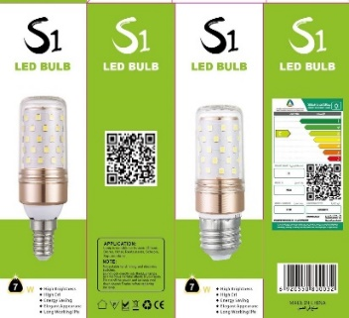
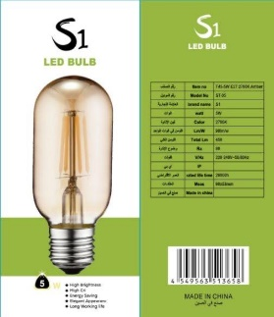
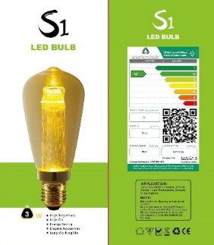

الكود | الصنف | السعر
E14-8+8W/7W/3COLORS/S1 | لمبه ليد 7واط 3لون E14/S1 | 3.75
E27-8+8W/7W/3COLORS/S1 | لمبه ليد 7واط 3لون E27/S1 | 3.75
G9/5W/6500K/S1 | لمبه ليد 5واط G9 ابيض S1 | 4.5
G9/5W/3000K/S1 | لمبه ليد 5واط G9 اصفر S1 | 4.5
E27-8+8W/7W/3000K/S1 | لمبه ليد 7واط اضاءة اصفر E27/S1 | 3.25
G4/5W/3000K/S1 | لمبة ليد 5واط G4 اصفر S1 | 4.5
T45/5W/E27/3000K/S1 | لمبة 5واط T45 اصفر S1/E27 | 3.5
ST64/7W/E27/3000K/S1 | لمبة 7واط اصفر S1/ST64/E27 | 4.25
G45/E27/4W/3000K/S1 | لمبة ليد 4واط كورة اصفر فر كبير G45/S1 | 3
G125/4W/E27/3000K/S1 | لمبة 4واط اصفر S1/G125/E27 | 8.25
T30*185/4W/E27/3000K/S1 | لمبة 4واط اصفر S1/T30*185/E27 | 5.5
DST64/3W/E27/2000K/S1 | لمبة 3واط مع لمبة داخلية اضاءة اصفر غامق S1/DST64 | 10
ST-010/T8/10-12W/0.6M/4000K/S1 | قزاز ليد قصير 10-12واط 0.6M اوف وايت S1 | 2.75
ST-010/T8/10-12W/0.6M/6500K/S1 | قزاز ليد قصير 10-12واط 0.6M ابيض S1 | 2.75
ST-010/T8/10W/0.6M/3000K/S1 | قزاز ليد قصير 10واط 0.6M اصفر S1 | 2.5
ST-020/T8/20W/1.2M/4000K/S1 | قزاز ليد طويل 20واط 1.2M اوف وايت S1 | 3.75
ST-020/T8/20W/1.2M/6500K/S1 | قزاز ليد طويل 20واط 1.2M ابيض S1 | 3.75
ST-020/T8/20W/1.2M/3000K/S1 | قزاز ليد طويل 20واط 1.2M اصفر S1 | 3.75
ST-030/T8/30W/1.2M/4000K/S1 | قزاز ليد طويل 30واط 1.2M اوف وايت S1 | 4.25
ST-030/T8/30W/1.2M/6500K/S1 | قزاز ليد طويل 30واط 1.2M ابيضS1 | 4.25
ST-030/T8/30W/1.2M/3000K/S1 | قزاز ليد طويل 30واط 1.2M اصفرS1 | 4.25

watt : ●25w ●50w ●60w ●75w ●96w ●100w
Kelvin : ●3000k ●4000k ●6500k ●8000K
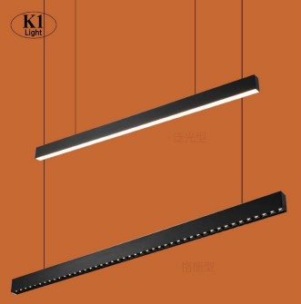
شركة اصول التميز للتجارة
سجل رقم : ‏2511009820‏
نجف
K1 & S1 & TM

الكود | الصنف | السعر
220+110/LED/96W/3000K/60*60 | نجف ليد 60*60 شرائح 96واط اصفر التميز 220+110 | 45
LED/96W/4000K/60*60/220+110 | نجف ليد 60*60 شرائح 96واط اوف وايت التميز 220+110 | 45
LED/GPL/96W/60*60/6500K/TM/3Y | نجف ليد 60*60 شرائح 96واط ابيض التميز ضمان 3سنوات | 45
LED/GPL/96W/60*60/4000K/TM/3Y | نجف ليد 60*60 شرائح 96واط اوف وايت التميز ضمان 3سنوات | 45
K1/ZL/96W/60*60/6500K/3Y | نجف ليد 60*60 شرائح 96 واط اضاءة ابيض ضمان 3سنوات K1 | 43
LED/GPL/60W/60*60/6500K/TM/2Y | نجف ليد 60*60 بانل 60واط ابيض التميز | 45
S1/60W/60*60/PANAL/6500K/2Y | نجف ليد 60*60 بانل 60واط اضاءة ابيض ضمان سنتين S1 | 28
S1/60W/60*60/PANAL/4000K/2Y | نجف ليد 60*60 بانل 60واط اضاءة اوف وايت ضمان سنتين S1 | 28
S1/60W/60*60/PANAL/3000K/2Y | نجف ليد 60*60 بانل 60واط اضاءة اصفر ضمان سنتين S1 | 28
SSL/60W/8000K/1.2M/F63/S1 | نجف ليد 60واط 120سم ابيض S1-8000K | 11
SSL/60W/4000K/1.2M/F63/S1 | نجف ليد 60واط 120سم اوف وايت S1 | 11
SSL/100W/8000K/1.2M/F95/S1 | نجف ليد 100واط 120سم ابيض S1-8000K | 20
SSL/50W/8000K/1.2M/F63/S1 | نجف ليد 50واط 120سم ابيض S1-8000K | 10
SSL/50W/4000K/1.2M/F63/S1 | نجف ليد 50واط 120سم اوف وايت S1 | 10
SSL/75W/8000K/1.2M/F75/S1 | نجف ليد 75واط 120سم ابيض S1-8000K | 17
SSL/75W/4000K/1.2M/F75/S1 | نجف ليد 75واط 120سم اوف وايت S1-4000K | 17
SSL/100W/4000K/1.2M/F75/S1 | نجف ليد 100واط 120سم اوف وايت S1-4000K | 20
S1/25W/265V/8000K | نجف ليد قصير 25واط شفاف ( نجوم ) S1/8000K | 12
S1/60W/265V/8000K | نجف ليد طويل 60واط شفاف ( نجوم ) S1/8000K | 18
IP65/75W/265V/8000K/S1 | نجف ليد طويل وتر بروف 75واط S1/8000K | 37
IP65/75W/265V/4000K/S1 | نجف ليد طويل وتر بروف 75واط S1/4000K | 37
S1/60CM/25W/8000K | نجف ليد 25واط 60سم ابيض S1/8000K | 6.5
S1/60CM/25W/4000K | نجف ليد 25واط 60سم S1/4000K | 6.5
SSL/60W/BK+4000K/1.2M/S1 | نجف ليد 60واط 120سم اسود اضاءة اوف وايت S1/4000K | 11
SSL/75W/BK+4000K/1.2M/S1 | نجف ليد 75واط 120سم اسود اضاءة اوف وايت S1/4000K | 17
ST-060/60W/1.2M/6500K/K1 | نجف ليد طويل 60واط وتر بروف ابيض K1 | 30
ST-060/60W/1.2M/4000K/K1 | نجف ليد طويل 60واط وتر بروف اوف وايت K1 | 30
k1/ZL/72W/6500K/3Y | نجف ليد طويل وتر بروف 72 واط اضاءة ابيض ضمان 3 سنوات k1/6500 | 50
K1/ZL/72W/3000K/3Y | نجف ليد طويل وتر بروف 72واط اضاءة اصفر ضمان 3 سنوات K1/3000 | 50
K1/ZL/72W/4000K/3Y | نجف ليد طويل وتر بروف 72 واط اضاءة اوف وايت ضمان 3سنوات K1/4000K | 50
XTD/50W/COB/120CM/BK+3000K/K1 | نجف علاقي 50واط 120سم COB اسود اضاءة اصفر K1 | 90
XTD/50W/COB/120CM/BK+4000K/K1 | نجف علاقي 50واط 120سم COB اسود اضاءة اوف وايتK1 | 90
XTD/50W/COB/120CM/WH+3000K/K1 | نجف علاقي 50واط 120سم COB ابيض اضاءة اصفر K1 | 90
XTD/50W/COB/120CM/WH+4000K/K1 | نجف علاقي 50واط 120سم COB ابيض اضاءة اوف وايت K1 | 90
K1/T9/1.2M/50W/BK+6500K | لاينر نحيف ليد 50واط COB اسود اضاءة ابيض (علاقي+لطش) K1 | 30
K1/T9/1.2M/50W/BK+3000K | لاينر نحيف ليد 50واط COB اسود اضاءة اصفر ( علاقي+لطش ) K1 | 30
K1/T9/1.2M/50W/BK+4000K | لاينر نحيف ليد 50واط COB اسود اضاءة اوف وايت ( علاقي+لطش ) K1 | 30
XTD/DX60/60W/PANAL/120CM/BK+3000K/K1 | نجف علاقي بانل 60واط 120سم اسود اضاءة اصفر K1 | 70
XTD/(DX60)60W/PANAL/120CM/BK+4000K/K1 | نجف علاقي بانل 60واط 120سم اسود اضاءة اوف وايت K1 | 70
XTD/DX60/60W/PANAL/120CM/WH+3000K/K1 | نجف علاقي بانل 60واط 120سم ابيض اضاءة اصفر K1 | 70
XTD/DX60/60W/PANAL/120CM/WH+4000K/K1 | نجف علاقي بانل 60واط 120سم ابيض اضاءة اوف وايت K1 | 70
XTD/DX60/60W/PANAL/120CM/BK+6500K/K1 | نجف علاقي بانل 60واط 120سم اسود اضاءة ابيض K1 | 70

